入力一覧表
令和７年度キッズマラソン大会（小学生）
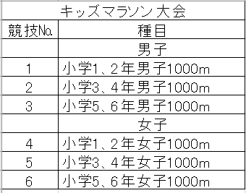
 | 保護者名
 | 保護者 連絡先 | 住所
 |  | 電話
 | ﾒｰﾙｱﾄﾞﾚｽ

出場競技№ | 男 子
 | 出場競技 | ﾅﾝﾊﾞｰ | 氏 名 | ﾌﾘｶﾞﾅ | 所属名 | 学年 | 生年月日(西暦)
例
1 | 小学1、2年男子1000m |  | 習志野 太郎 | ﾅﾗｼﾉ ﾀﾛｳ | 習志野AC |  | 2001.10.15 | 2001

出場競技№ | 女 子
 | 出場競技 | ﾅﾝﾊﾞｰ | 氏 名 | ﾌﾘｶﾞﾅ | 学校名 | 学年 | 生年月日(西暦)

